关系图
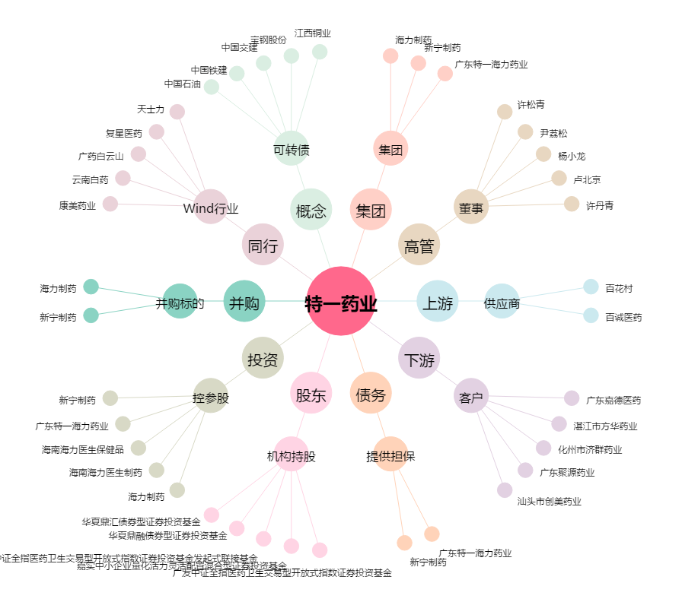
特一药业[002728.SZ] - 关系概览图

